상품제안서
캘러웨이 원형 크롬소프트 트리플트랙 3구 순금 볼마커 자석티세트 | 상품코드: S40097

 |  |  |  |  |  |  | 02-713-8555 | www.synergygift.co.kr
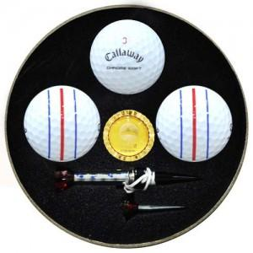

【상세/제작정보】

【인쇄/포장옵션】 | 풀칼라 / 포장지포장

【공급단가】 | 수량 | 20~ | 100~ | 500~ | 1,000~ | 2,000~
*VAT별도 | 단가 | 35,250원 | 34,680원 | 33,840원 | 32,990원 | 32,430원

【상품 URL】 | https://www.synergygift.co.kr:443/src/goods_detail.php?gdno=40097

